3
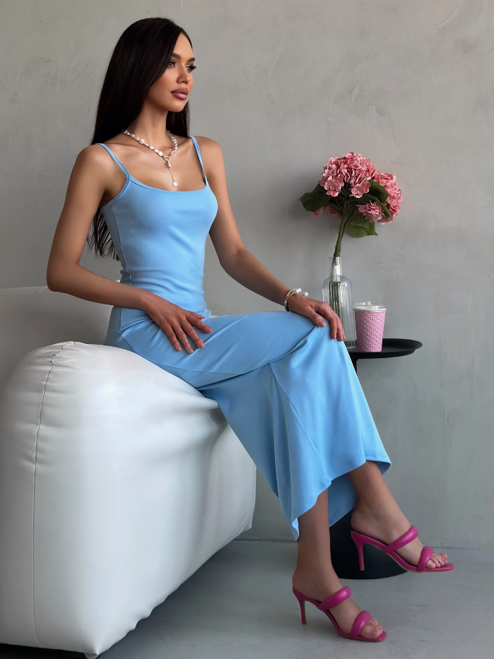
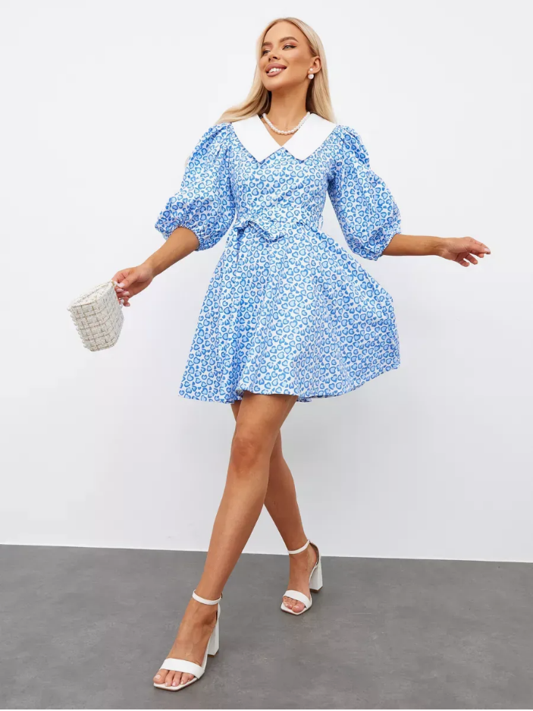
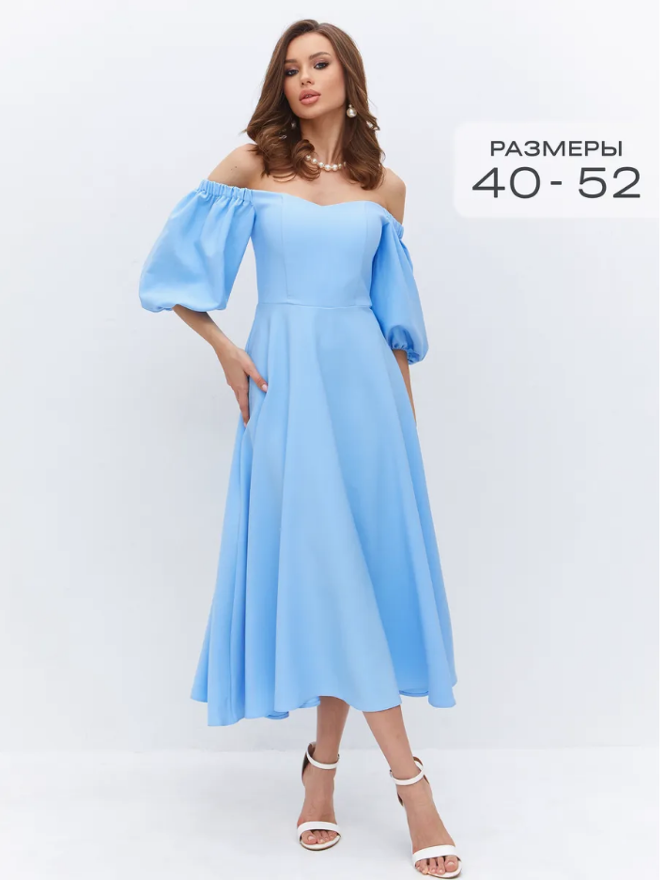
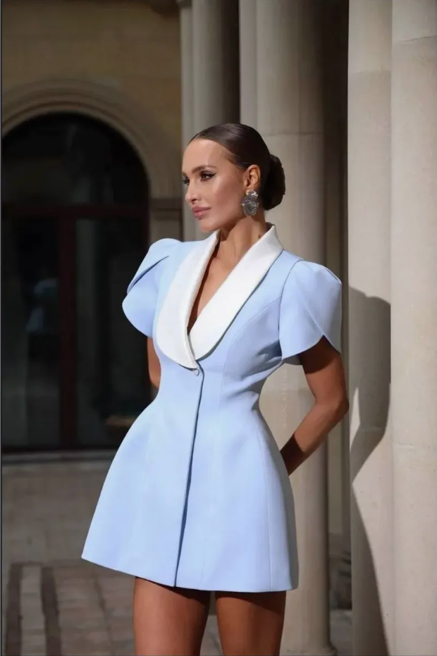
Насмотренность
1 | Платье на лямках голубой JoDemi 384041932 купить за 1 482 ₽ в интернет‑магазине Wildberries | 2 | Платье летнее короткое Kova-lova 203934980 купить за 1 557 ₽ в интернет‑магазине Wildberries | 3 | Платье праздничное с открытыми плечами L'anima 391763451 купить за 2 626 ₽ в интернет‑магазине Wildberries | 4 | Интернет‑магазин Wildberries: широкий ассортимент товаров - скидки каждый день!
 | Очень привлекает внимание дополнительный яркий розовый цвет (цветы, туфли и стакан).Тем самым акцентирует внимание на платье, выдвигая его на передний план. |  | Данная карточка цепляет "жизнью", живими эмоциями, нежностью, легкостью и движениями. Тем самым вызывает ощущение легкого летнего платья. |  | Данная карточка привлекает внимание минимализмом, моделью в полный рост и отличным сочетанием белого фона с небольшой текстовой плажкой. |  | Игра теней очень выделяет платье на передний план и делают карточку визульно цепляющую взгляд среди рядом стоящих карточек.

6
топ 5 продавцов
Результаты анализа
Категория | SKU | Выручка | Уупущенная выручка | Средний Рейтинг | Наличие | Среднее при наличии | Дней запаса | Хватит на 30 дней? | продавцы | выручка
Электроника/ТВ, Аудио, Фото, Видео техника/Аксессуары для фото и видео техники/Зарядное устройство | 15 | 6540789 | 0 | 3.6 | 24768.0 | 716.4 | 34.6 | Да | ИП Мазманова Бела Артюшовна | 7,353,269.00 ₽
Электроника/Смартфоны и телефоны/Держатели/Держатель в авто | 4 | 765628 | 5713.2 | 3.5 | 942.0 | 56.2 | 16.8 | Нет | ИП Савинов Виталий Александрович | 1,479,183.00 ₽
Электроника/ТВ, Аудио, Фото, Видео техника | 35 | 3013154 | 94860.445 | 4.5 | 10470.0 | 276.9 | 37.8 | Да | ИП Сорокин Евгений Юрьевич | 984,654.00 ₽
Электроника/Смартфоны и телефоны/Аксессуары для смартфонов | 9 | 572664 | 17295.044 | 3.6 | 1135.0 | 54.0 | 21.0 | Нет | ИП Бобрешова Наталья Андреевна | 900,355.00 ₽
Электроника/Кабели и зарядные устройства/Внешний аккумулятор | 1 | 250098 | 218835.8 | 5.0 | 0.0 | 4.0 | 0.0 | Нет | ИП Коновалова М А | 553,917.00 ₽
Электроника/Смартфоны и телефоны/Планшеты/Аксессуары для планшетов | 4 | 287685 | 4512 | 4.7 | 613.0 | 26.2 | 23.4 | Нет | ИП Савинова Анастасия Александровна | 250,098.00 ₽
Электроника/Кабели и зарядные устройства/Зарядное устройство | 14 | 536564 | 706224 | 3.6 | 2210.0 | 58.9 | 37.5 | Да | ИП Пьянов А Е | 244,242.00 ₽
Электроника/Автоэлектроника и навигация/Автомобильное зарядное устройство | 6 | 262036 | 67419.407 | 4.7 | 671.0 | 42.0 | 16.0 | Нет | ИП Гарин М А | 224,524.00 ₽
Электроника/ТВ, Аудио, Фото, Видео техника/Наушники и гарнитуры/Наушники | 4 | 152729 | 570.3103 | 4.4 | 1139.0 | 14.6 | 78.1 | Да | ИП Толстов Александр Александрович | 180,264.00 ₽
Электроника/Смартфоны и телефоны/Держатели/Подставка для мобильного устройства | 1 | 64119 | 0 | 4.9 | 42.0 | 2.7 | 15.6 | Нет | ИП Антонов В В | 89,695.00 ₽
Электроника/Ноутбуки и компьютеры/Аксессуары для ноутбуков/Переходник | 1 | 16744 | 5096 | 5.0 | 0.0 | 1.0 | 0.0 | Нет | ИП Мокрецов Кирилл Дмитриевич | 60,949.00 ₽
Электроника/Смартфоны и телефоны | 1 | 14402 | 0 | 4.7 | 32.0 | 1.3 | 25.3 | Нет | ИП Бельская Мария Владимировна | 58,827.00 ₽
Электроника/ТВ, Аудио, Фото, Видео техника/Аудиотехника/Колонка | 1 | 14190 | 1013.571 | 4.3 | 0.0 | 0.4 | 0.0 | Нет | ИП Кислых П К | 36,640.00 ₽
Акции/КИБЕР-РАСПРОДАЖА: электроника и техника/Электроника/ТВ, Аудио, Фото, Видео техника/Кабель | 3 | 37952 | 15994.38 | 3.1 | 103.0 | 5.9 | 17.6 | Нет | ООО СЕО | 33,300.00 ₽
 |  |  |  |  |  |  |  |  | Ласкова С. Н. | 23,954.00 ₽
Минимальная выручка по категориям: |  | 14,190.00 ₽ |  |  |  |  |  |  | ИП Шевелев | 16,742.00 ₽
Максимальная выручка по категориям: |  | 6,540,789.00 ₽ |  |  |  |  |  |  | ИП Матюшин Е А | 14,352.00 ₽
 |  |  |  |  |  |  |  |  | U-Next ИП Улитин В. Г. | 12,231.00 ₽
 |  |  |  |  |  |  |  |  | Лавренов Виталий Валентинович | 11,558.00 ₽
 |  |  |  |  |  |  |  |  | Итого | 12,528,754.00 ₽

